画面遷移図
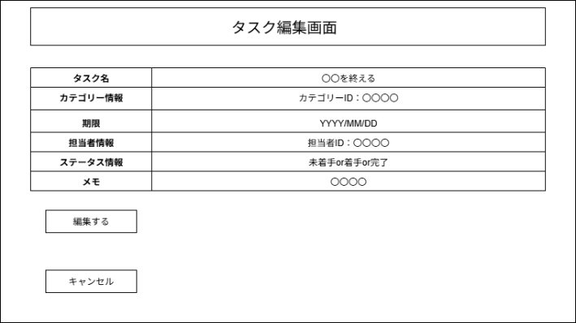
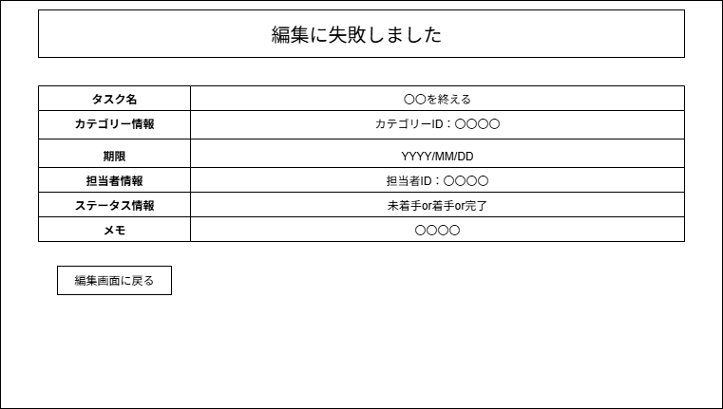
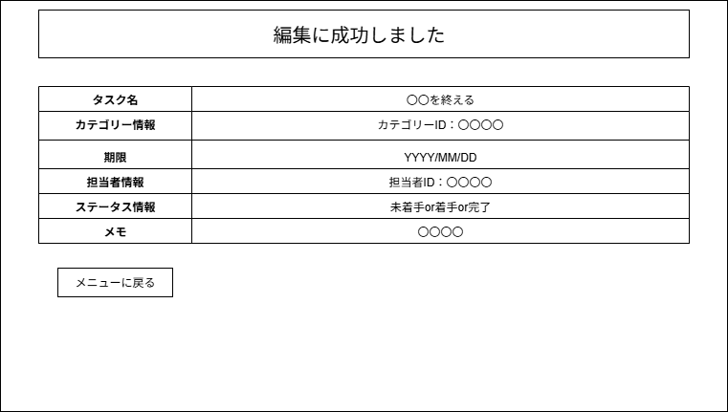
画面遷移図 | システム名 | グループ名 | 作成日 | 担当 | 承認印
 | TaskManager | 58期 | 2025-09-24 | 佐原

詳細クラス図
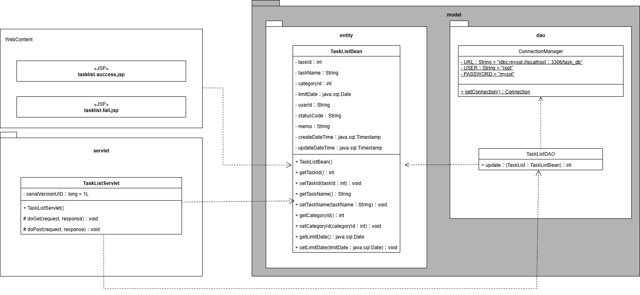
詳細クラス図 | システム名 | グループ名 | 作成日 | 担当 | 承認印
 | TaskManager | 58期 | 2025-09-24 | 佐原

画面設計書（編集画面）
画面設計書 | システム名 |  | グループ名 |  | 作成日 | 担当 | 承認印
 | TaskManager |  | 58期 |  | 2025-09-24 | 佐原

画面名称 | タスク編集画面
画面レイアウト
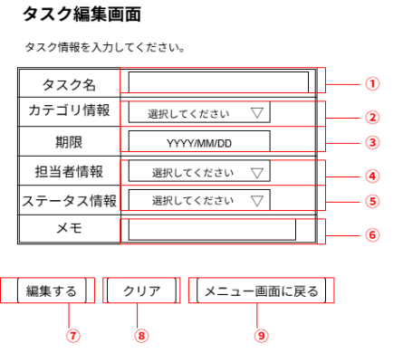

フォーム定義
action | task-edit-servlet |  |  |  |  | method | POST
識別ID | ラベル | type | name | value | 備考
① | タスク名 | text | taskName |  | タスク名を入力する
② | カテゴリ情報 | select | categoryName |  | カテゴリ名を選択する
③ | 期限 | date | limit |  | 期限の日付を指定する
④ | 担当者情報 | select | userName |  | 担当者名を選択する
⑤ | ステータス情報 | select | statusName |  | ステータス情報を選択する
⑥ | メモ | text | memo |  | メモを入力する
⑦ | 登録 | submit |  | 登録 | パラメーターをサーブレットに送信し、サーブレットを介して「編集成功画面」へ遷移する
⑧ | 取消 | reset |  | クリア | 入力した情報をクリアする
⑨ | メニューに戻る | submit |  | メニュー画面に戻る | メニュー画面にサーブレットを介して戻る

画面設計書（成功画面）
画面設計書 | システム名 |  | グループ名 |  | 作成日 | 担当 | 承認印
 | TaskManager |  | 58期 |  | 2025-09-24 | 佐原

画面名称 | タスク編集成功画面
画面レイアウト
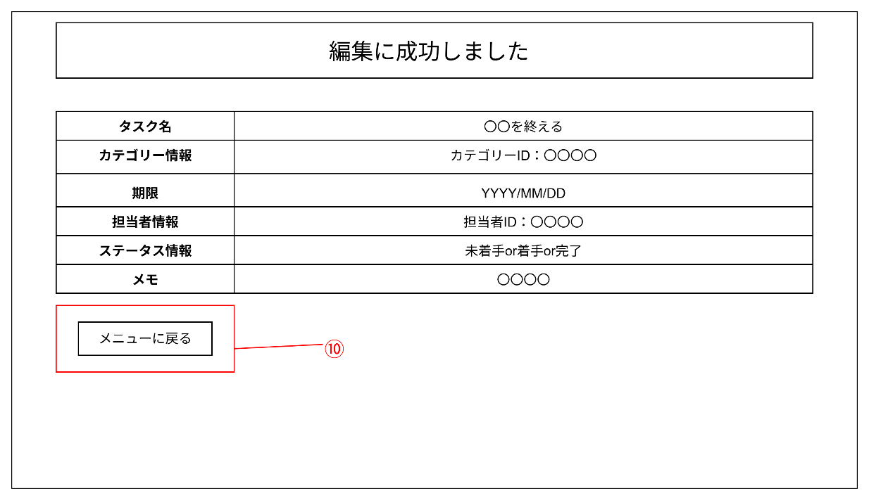

フォーム定義
action | menu-servlet |  |  |  |  | method | POST
識別ID | ラベル | type | name | value | 備考
⑩ | メニューに戻る | submit |  | メニューに戻る | メニュー画面にサーブレットを介して戻る

画面設計書 (エラー画面）
画面設計書 | システム名 |  | グループ名 |  | 作成日 | 担当 | 承認印
 | TaskManager |  | 58期 |  | 2025-09-24 | 佐原

画面名称 | タスク編集失敗画面
画面レイアウト
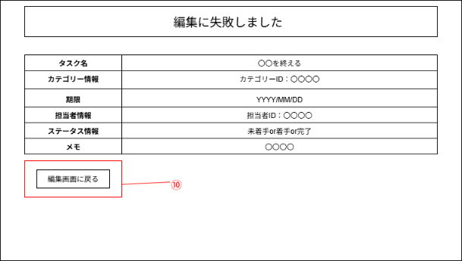

フォーム定義
action | task-edit-servlet |  |  |  |  | method | POST
識別ID | ラベル | type | name | value | 備考
⑩ | 編集画面に戻る | submit |  | 編集画面に戻る | 編集画面にサーブレットを介して戻る

